基本情報入力シート
R6実績報告書
実績報告書（新加算及び旧３加算）作成用 基本情報入力シート

【凡例】（本シート）
以下の分類に従い、色付きセルに必要事項を入力してください。
各加算に共通して必要な情報 入力セル
●はじめに本シート（基本情報入力シート）の黄色セルに入力することで、加算の対象事業所等に関する基本的な情報が、各様式に自動的に転記されます。
【注意】本シートは様式作成用のため、本実績報告書の提出を紙で行う場合、本シートの提出は不要です。ただし、自治体に電子媒体で提出する場合は、本シートを削除せずそのまま提出してください。

●「別紙様式3-1」を完成させるには、「基本情報入力シート」「別紙様式3-2」「別紙様式3-3」から転記される情報が必要です。まずはこれらのシートを完成させてください。
様式3-2,3-3
様式3-1
ワークシート入力の流れ
一部自動転記
一部自動転記
基本情報
入力シート
要提出
要提出
紙の場合
提出不要

●「別紙様式3－1」に記載する各加算による賃金改善の所要額について、具体的な算出方法は問いませんが、各職員に対し、各加算を原資として行った賃金改善額を積み上げる（足し上げる）などの適切な方法により算出してください。また、「賃金額」を記入する欄には、基本給、手当、賞与等（退職手当を除く。）を含む金額を記入してください。
各加算による賃金改善額の算出イメージ（４・５月分の例）
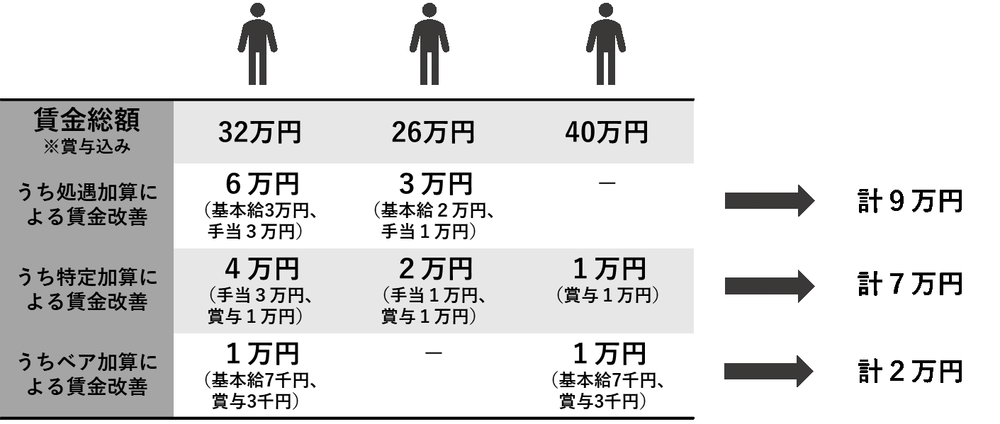
...
 | 砺波地方介護保険組合
...
 | フリガナ
 | 名称
 | 〒 | －
...

別紙様式3-1
【記入上の注意】
・ 必須の記入箇所は のセルです。
空欄が残っているとエラーになります。
・ のセルの入力は必須ではありませんが、可能な限り入力してください。
・ 先に「基本情報入力シート」「別紙様式３－２」および「別紙様式３－３」を完成させてください。
・ 「別紙様式３－２」「別紙様式３－３」の記入内容に応じて、入力が不要な欄が非表示になります。
・ 濃いオレンジ色のセルに「×」が表示された場合、記入内容が要件を満たしていないか、未入力の欄があります。
修正してください。グレー色のセルの「△」「×」および空欄は、要件には影響しません。
薄橙色
黄色
ピンク色
○
×
×
要件を満たす
要件を満たさない（または未入力あり）
要件には影響せず
グレー色
△
...
【凡例】（本シート）
以下の分類に従い、色付きセルに必要事項を入力してください。
各加算の算定に共通して必要な情報 入力セル
旧ベースアップ等加算の算定に必要な情報 入力セル
新加算の算定に必要な情報 入力セル
...
 |  | E-mail
...
(a)
(b)
(c)
 | 0 |  | 円
 | 0 |  | 円
 |  |  | 円 | ← |  |  | ！（c）の額が(b)の令和６年度に増加した加算額を超えています。
(d)
 | 0 |  | 円 | ← | ○ |  | ！③賃金改善額 (e) が ②賃金改善が必要な額 (d) を下回っています。
(e)
 |  |  | 円 | ←
...
(f)
(g)
(h)
 | 0 |  | 円 | ← |  | ←
 |  |  | 円 | ←
 |  |  | 円
(i)
 | 0 |  | 円
実施した場合、ベースアップ率 | 実施していない場合、やむを得ない事情
...
(j)
(k)
(l)
 | 0 |  | 円 | ← | ○
 |  |  | 円
 | 0 |  | 円
(m)
 |  |  | 円
(n)
 | 0 |  | 円 | ←
(o)
 |  |  | 円
(p)
 |  |  | 円
(q)
 |  |  | 円
(r)
 |  |  | 円
(s)
 |  |  | 円
(t)
 |  |  | 円
...

別紙様式3-2（４・５月）
【記入上の注意】
・記入箇所は色付きのセルだけです。
・ のセルは入力が必須です。
空欄が残っているとエラーになります。
緑色
水色
黄色
 |  |  |  |  |  |  |  |  |  |  |  |  |  |  | 提出先 | 砺波地方介護保険組合
...
 |  |  | 0 | 円
 |  |  | 0 | 円
 |  |  | 0 | 円 |  |  | キャリアパス要件Ⅳについて
 |  |  | 0 | 円 |  |  | 旧特定加算（令和６年４・５月） | 賃金改善額が月額平均８万円以上又は改善後の賃金が年額440万円以上となる者の数 |  |  | 0 |  | ⇒この欄が「×」の場合、別紙様式3-1 ３（５）に特別な事情を記入
 |  |  | 0 | 円 |  |  |  | 旧特定加算Ⅰ・Ⅱの算定を届け出た事業所数 （短期入所・予防・総合事業での重複除く） |  |  | 0
...
事業所の所在地 |  | 事業所名 | サービス名 | （参考）令和５年度 |  |  | 令和６年度（令和６年４・５月分） |  |  |  |  |  |  |  |  |  |  | キャリアパス要件Ⅳの必要数チェック （併設の場合０）
 |  |  |  | 旧処遇改善加算 | 旧特定加算 | 旧ベースアップ等加算 | 旧処遇改善加算 |  |  | 旧特定加算 |  |  |  | 旧ベースアップ等加算
 |  |  |  |  |  |  | 算定した 加算区分 | 令和６年４・５月の加算の総額［円］ | 令和６年度に増加した加算額 （令和５年度の区分と比較） | 算定した 加算区分 | 令和６年４・５月の加算の総額［円］ | キャリアパス要件Ⅳ | 令和６年度に増加した加算額 （令和５年度の区分と比較） | 算定した 加算区分 | 令和６年４・５月の加算の総額［円］ | 令和６年度に増加した加算額 （令和５年度の区分と比較） | 月額賃金要件Ⅲ
都道府県 | 市区町村 |  |  |  |  |  |  |  |  |  |  | 改善後の賃金要件（月平均8万円以上又は年額440万円以上）［円］ |  |  |  |  |  | 旧特定加算（令和６年４・５月）
...

別紙様式3-3（６月以降分）
 |  |  |  | 提出先 |  | 砺波地方介護保険組合

【記入上の注意】
・ 記入箇所は のセルだけです。 のセルがない場合は、本シートは記入不要です。
・ のセルは入力が必須です。空欄が残っているとエラーになります。
ピンク色
ピンク色
ピンク色
...
 |  |  | 0 |  | ⇒この欄が「×」の場合、別紙様式3-1 ３（５）に特別な事情を記入
 |  |  | 0
 |  |  | 0 |  | ⇒この欄が「×」の場合、別紙様式3-1 ３（５）に特別な事情を記入
 |  |  | 0
...
令和６年度に増加した加算額 （令和５年度の加算率と比較） | 令和６年度の算定期間②（令和６年度内の区分変更後） |  |  |  |  |  | 令和６年度に増加した加算額 （令和５年度の加算率と 比較）
 | 令和６年度内の区分変更後に 算定した加算区分 | 加算の総額［円］ | 新規に増加する旧ベースアップ等加算相当の新加算の見込額［円］ |  | 月額賃金要件Ⅱ | キャリアパス 要件Ⅳ
 |  |  |  |  |  | 改善後の賃金要件（月額8万円以上又は年額440万円以上）を満たす職員数を記載［人］
...

